Nearest Neighbor Estesa
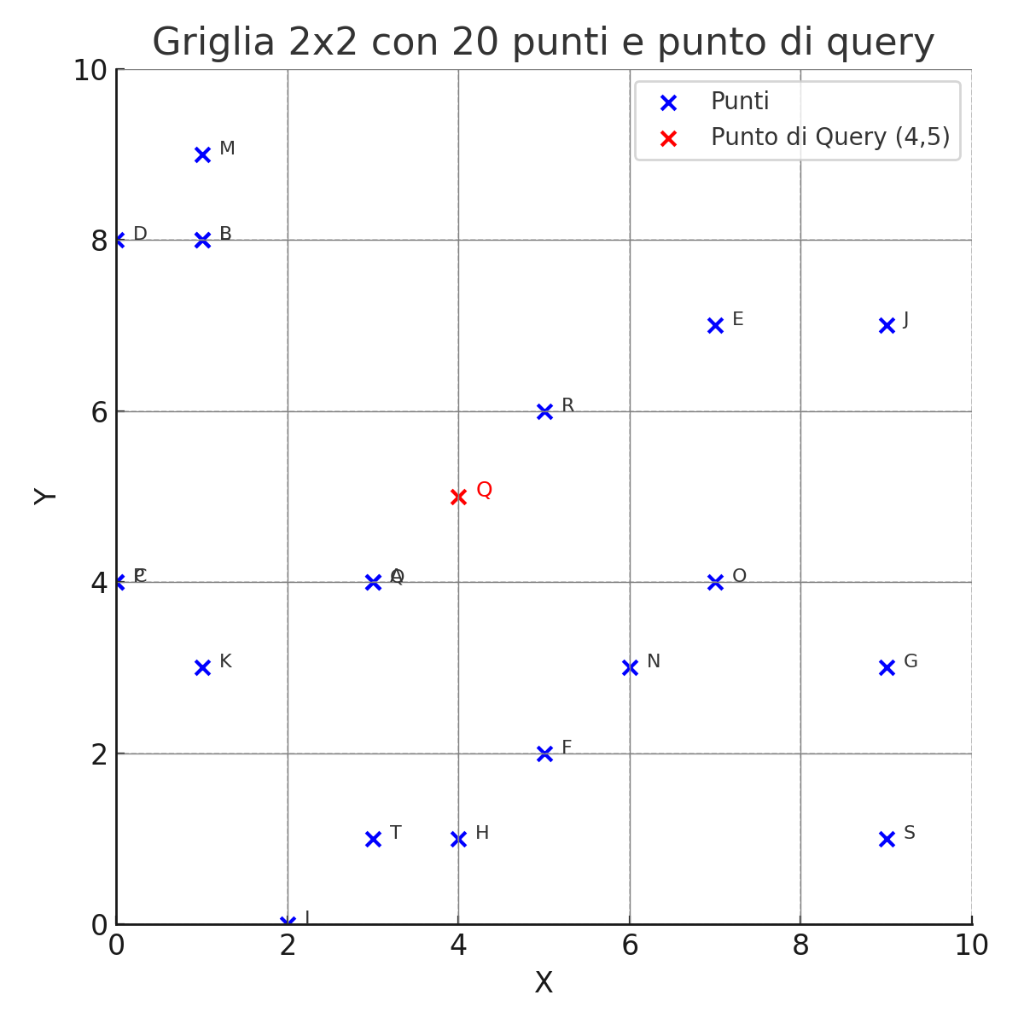
Punto | X | Y | Cella_X | Cella_Y | Distanza da (4,5)
A | 3 | 4 | 1 | 2 | 1.41
B | 1 | 8 | 0 | 4 | 4.24
C | 0 | 4 | 0 | 2 | 4.12
D | 0 | 8 | 0 | 4 | 5
E | 7 | 7 | 3 | 3 | 3.61
F | 5 | 2 | 2 | 1 | 3.16
G | 9 | 3 | 4 | 1 | 5.39
H | 4 | 1 | 2 | 0 | 4
I | 2 | 0 | 1 | 0 | 5.39
J | 9 | 7 | 4 | 3 | 5.39
K | 1 | 3 | 0 | 1 | 3.61
L | 1 | 8 | 0 | 4 | 4.24
M | 1 | 9 | 0 | 4 | 5
N | 6 | 3 | 3 | 1 | 2.83
O | 7 | 4 | 3 | 2 | 3.16
P | 0 | 4 | 0 | 2 | 4.12
Q | 3 | 4 | 1 | 2 | 1.41
R | 5 | 6 | 2 | 3 | 1.41
S | 9 | 1 | 4 | 0 | 6.4
T | 3 | 1 | 1 | 0 | 4.12

